Hoja1
 |  |  |  | ALGORITMO II

Fragmento de código 1 | Diagrama T |  | Fragmento de código 2 |  | Diagrama T |  | Fragmento de código 3 | Diagrama T
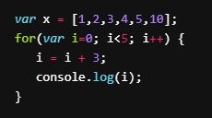
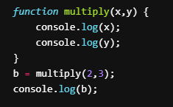
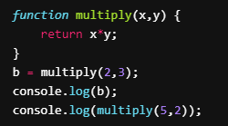
 | Variables | Valores |  |  | Variables | Valores |  | Variables | Valores
 | x | 2 |  |  | x | 2, 5 |  | x | [1,2,3,4,5,10]
 | y | 3 |  |  | y | 3, 2 |  | i | 0, 3, 4, 7
 | b | indefinido (?) |  |  | b | 6

Predicción de output: 2, 3, undefined |  |  | Predicción de output: 6, 10 |  |  |  | Predicción de output: 3, 7

Fragmento de código 4 | Diagrama T |  | Fragmento de código 5 |  | Diagrama T |  | Fragmento de código 6 | Diagrama T
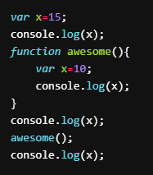
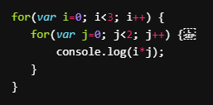
 | Variables | Valores |  |  | Variables | Valores |  | Variables | Valores
 | x (global) | 15 |  |  | i | 0, 2, 4, 6, 8, 10, 12, 14 |  | i | 0, 1, 2
 | x (local) | 10 |  |  |  |  |  | j | 0, 1

Predicción de output: 15, 15, 10, 15 |  |  | Predicción de output: 0, 2, 4, 6, 8, 10, 12, 14 |  |  |  | Predicción de output: 0, 0, 0, 1, 0, 2

Fragmento de código 7 | Diagrama T |  | Fragmento de código 8 |  | Diagrama T
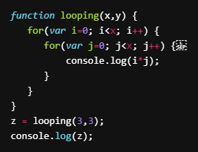
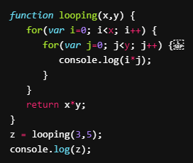
 | Variables | Valores |  |  | Variables | Valores
 | x | 3 |  |  | x | 3
 | y | 3 |  |  | y | 5
 | z | indefinido (?) |  |  | z | 15
 | i | 0, 1, 2 |  |  | i | 0, 1, 2
 | j | 0, 1, 2 |  |  | j | 0, 1, 2, 3, 4

Predicción de output: 0, 0, 0, 0, 1, 2, 4 |  |  | Predicción de output: 0, 0, 0, 0, 0, 1, 2, 3, 4, 0, 2, 4, 6, 8, 15

